FAQ_목록
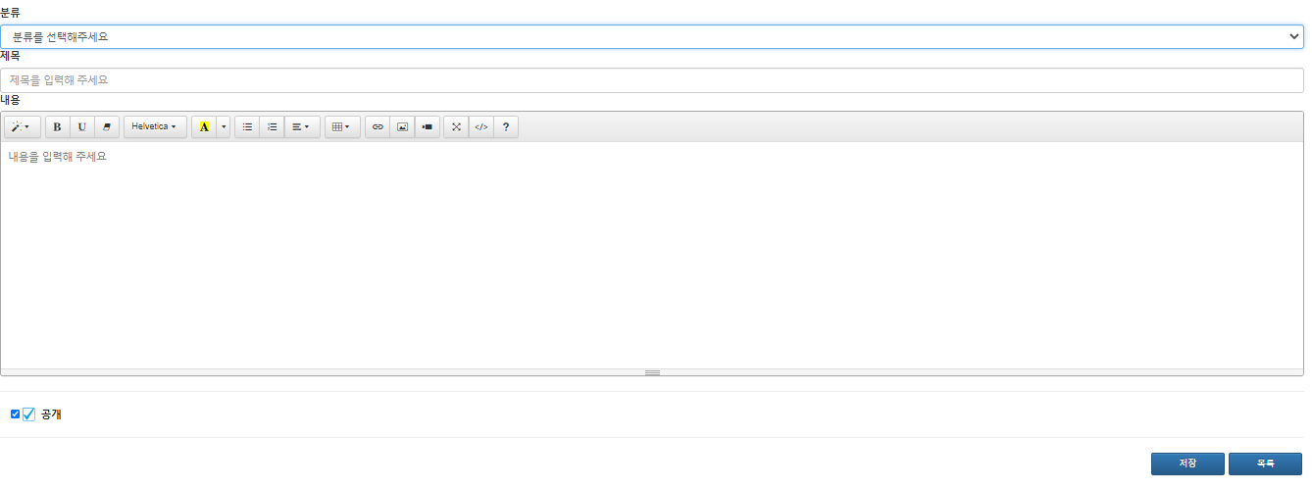
HOME
FAQ 등록
B
FAQ 주제별 탭
: 4가지(검진예약/검진결과/주의사항/기타)
FAQ 등록 : 등록화면으로 이동
수정페이지로 이동(삭제-> 상세페이지에서)
10개 보여진 후 10개씩 더보기
A
항목코드관리
A
B
기업관리
회원관리
C
[FAQ]
전체 | 검진예약(탭) | 검진결과(탭) | 주의사항(탭) | 기타(탭)
순번 | 제목 |  |  |  | 작성일 | 수정/삭제
수정
C
D
1 | OOOO OOO OOOOOO OOOOOOO |  |  |  | 2021-04-05
병원관리
검진유형등록
수정
2 | OOOO OOO OOOOOO OOOOOOO |  |  |  | 2021-04-05
예약관리
수정
3 | OOOO OOO OOOOOO OOOOOOO |  |  |  | 2021-04-05
수정
4 | OOOO OOO OOOOOO OOOOOOO |  |  |  | 2021-04-05
결과등록
수정
5 | OOOO OOO OOOOOO OOOOOOO |  |  |  | 2021-04-05
고객센터
수정
6 | OOOO OOO OOOOOO OOOOOOO |  |  |  | 2021-04-05
- FAQ
- 1:1문의
수정
7 | OOOO OOO OOOOOO OOOOOOO |  |  |  | 2021-04-05
수정
8 | OOOO OOO OOOOOO OOOOOOO |  |  |  | 2021-04-05
수정
9 | OOOO OOO OOOOOO OOOOOOO |  |  |  | 2021-04-05
수정
10 | OOOO OOO OOOOOO OOOOOOO |  |  |  | 2021-04-05
더 보기
D

FAQ_등록
HOME
A
검진예약▼
구분
주제별 구분 지정
FAQ 등록 화면=수정화면
(차이점 : 수정화면 ▶수정/삭제 버튼 有)
A
[FAQ]
항목코드관리
B
기업관리
- FAQ
- 1:1문의
회원관리
병원관리
예약관리
결과등록
고객센터
검진유형등록
제목
내용
저장
B
수정
수정화면 ☞
삭제

1;1문의_목록
신규 문의 표시(답글이 작성되지 않은 문의)
완료표시 : 답글 작성페이지에서 "완료"체크
답글 작성 페이지로 이동
10개 보여지고 10개씩 더 보기
HOME
A
항목코드관리
B
B
C
기업관리
완료
답글작성
C
[1:1문의]
순번 | 제목 | 기업체명 | 작성자 | 작성일 | 내용
1 | 예약취소해 주세요 | 국민은행 | 홍길동 | 2021-05-13
회원관리
D
2
병원관리
3
검진유형등록
4
예약관리
5
결과등록
6
고객센터
7
- FAQ
- 1:1문의
8
N
A
9
10
더 보기
D

1;1문의_답글
답글 완료 체크 : 목록에서 완료로 표시
작성일/작성자(기업체,검진자명)
※ 답글 수정 : 수정된 글로 덮여씌워짐
고객센터
A
- FAQ
- 1:1문의
답글완료 □
A
B
B
[1:1문의]
 |  | 2021-05-13 | 국민은행 | 홍길동
제목 | 어쩌구저쩌구
내용 | 이러쿵저러쿵
답글입력
저장

